Tổng quan
* Cơ cấu cổ đông: |  |  | Cơ cấu cổ đông tại ngày 09/12/2022
Tổng công ty Phát điện 2 - CTCP : 166.391.896 cổ phần - 51% |  | Genco2 | 52%
Công ty TNHH Năng lượng REE : 77.396.260 cổ phần - 23,72% |  | REE | 24%
Samarang UCITS - Samarang Asian Prosperity: 28.724.630 cổ phần - 8,8% |  | Samarang UCITS | 9%
CTCP Nhiệt Điện Phả Lại: 5.621.946 cổ phần - 1,72% |  | Khác | 15%
Khác: 14,76%

*Cơ cấu công ty:
Nhà máy Phả Lại 1: Hoạt động sản xuất, kinh doanh điện.
Nhà máy Phả Lại 2: Hoạt động sản xuất, kinh doanh điện.

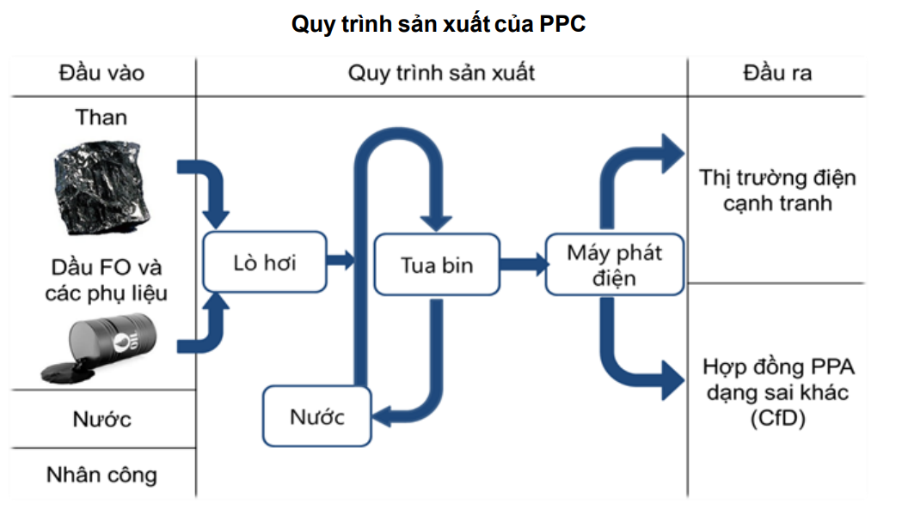
green | #8cc850
xanh navy | #14325a
xanh nhạt | #8cb3d2
xám | #bfbfbf
 | #507796

đầu vào
Cơ cấu chi phí nguyên nhiên liệu năm 2021
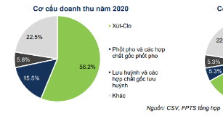
Cơ cấu doanh thu năm 2021
dạng biểu đồ
tròn
 | Điện | 99.72% | 3857 | 99.72%
 | Xỉ và phế liệu | 0.28% | 11 | 0.28% |  |  |  |  |  |  |  |  |  |  |  |  |  |  |  |  | green | #8cc850
 | Tổng Doanh thu bán hàng |  | 3868 |  |  |  |  |  |  |  |  |  |  |  |  |  |  |  |  |  | xanh navy | #14325a
 |  |  |  |  |  |  |  |  |  |  |  |  |  |  |  |  |  |  |  |  | xanh nhạt | #8cb3d2
 | Chi phí sản xuất kinh doanh theo yếu tố PPC |  |  |  |  |  |  |  |  |  |  |  |  |  |  |  |  |  |  |  | xám | #bfbfbf
cột |  | 2017 | 2018 | 2019 | 2020 | 2021 |  |  |  |  |  |  |  |  |  |  |  |  |  |  |  | #507796
Chi phí sản xuất kinh doanh theo yếu tố
 | Nguyên vật liệu, phụ liệu | 84% | 85% | 89% | 86% | 77%
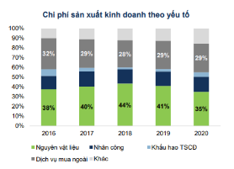
Nguồn than trộn của PPC
 | Sửa chữa lớn TSCD | 6% | 4% | 2% | 5% | 9%
 | Nhân công | 4% | 4% | 3% | 3% | 4%
 | Bảo trì | 1% | 1% | 3% | 2% | 4%
 | Khác | 5% | 5% | 3% | 3% | 5%
 | tổng | 100% | 100% | 100% | 100% | 100%

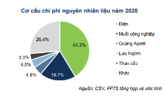
tròn | Cơ cấu chi phí nguyên nhiên liệu năm 2021
 | Than | 96.2% | 3053.7
 | Dầu FO | 1.8% | 56.3
 | Khác | 2.0% | 63
 | tổng |  | 3173
Sản lượng điện than
 | Sản lượng điện than |  | Tỷ trọng toàn hệ thống |  | Tỷ trọng toàn hệ thống 2
2018 | 91 | 2018 | 43% | 2018
2019 | 118 | 2019 | 51% | 2019
2020 | 123 | 2020 | 50% | 2020
2021 | 118 | 2021 | 46% | 2021
10T2021 | 101 |  |  |  | 0.468
10T2022 | 87 |  |  |  | 0.383
Sản lượng điện sản xuất PPC
tròn | Nguồn than trộn của PPC
 | Than antraxit khai thác trong nước | 80%
 | Than á bitum nhập khẩu | 20%
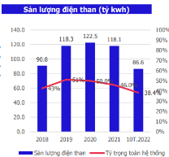
 | Tỷ trọng toàn hệ thống 2 |  |  |  |  | 47% | 38%
cột | Sản lượng điện than (tỷ kWh) | 2018 | 2019 | 2020 | 2021 | 10T2021 | 10T2022
 | Sản lượng điện than | 91 | 118 | 123 | 118 | 101 | 87
 | Tỷ trọng toàn hệ thống | 43% | 51% | 50% | 46% | 47% | 38%
 | Tỷ kWh

 | Triệu kWh | 2018 | 2019 | 2020 | 2021 | 9T2022
 | Sản lượng điện sản xuất PPC | 5,607 | 6,056 | 5,777 | 2,966 | 2,546
 | Qm | 768 | 1377 | 790 | 537 | 509
Giá than TKV bán cho các nhà máy nhiệt điện
 | Qc | 4352 | 4131 | 4476 | 2146 | 2037

line | giá than TKV bán cho các nhà máy nhiệt điện | Q1/2020 | Q2/2020 | Q3/2020 | Q4/2020 | Q1/2021 | Q2/2021 | Q3/2021 | Q4/2021 | Q1/2022 | Q2/2022 | Q3/2022
 |  | 1500 | 1500 | 1500 | 1500 | 1500 | 1500 | 1500 | 1500 | 1500 | 2025 | 2025

line | Giá than (USD/tấn) | Tháng 1 | 2 | 3 | 4 | 5 | 6 | 7 | 8 | 9 | 10 | 11 | 12
 | 2020 | 66.3 | 66.4 | 67.8 | 52.4 | 53.9 | 52.2 | 52.7 | 52 | 58.6 | 59.3 | 70.3 | 80.5 | 90 | 82.3 | 96.3 | 91.6 | 118.9 | 134.7 | 152.8 | 174.3 | 218 | 154.9 | 152 | 151.8 | 222.8 | 274.5 | 259 | 299.3 | 427 | 386 | 405.5 | 425 | 407.7 | 356.3 | 398.5 | 402.5
 | 2021 | 90 | 82.3 | 96.3 | 91.6 | 118.9 | 134.7 | 152.8 | 174.3 | 218 | 154.9 | 152 | 151.8
 | 2022 | 222.8 | 274.5 | 259 | 299.3 | 427 | 386 | 405.5 | 425 | 407.7 | 356.3 | 398.5 | 402.5
 |  | 01/2020 |  |  |  |  |  |  |  |  |  |  |  | 01/2021 |  |  |  |  |  |  |  |  |  |  |  | 01/2022
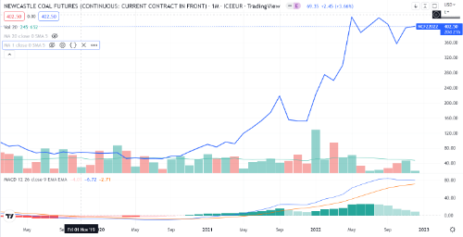

Giá than Newcastle Úc

sản xuất
Sản lượng điện và Doanh thu bán điện PPC
 | 2018 | 2019 | 2020 | 2021 | 9T2022
Sản lượng điện sản xuất | 5,607 | 6,056 | 5,777 | 2,966 | 2,546 | triệu kWh
Doanh thu | 7116.9 | 8183.3 | 7929 | 3868 | 3540 | Tỷ đồng

đầu ra
Doanh thu bán điện
Cơ cấu doanh thu
 |  |  | 2018 | 2019 | 2020 | 2021 | 9T2022
 | Doanh thu bán điện |  | 7101.9 | 8165.3 | 7908 | 3857 |  |  |  | 2018 | 2019 | 2020 | 2021
 | Doanh thu bán xỉ và phế liệu |  | 15 | 18 | 21 | 11 |  |  | Qc | 6299 | 6502 | 7207 | 3320
 | tổng dthu |  | 7116.9 | 8183.3 | 7929 | 3868 | 3540 |  | Qm | 803 | 1663 | 701 | 537
 |  |  | 5969 | 6904 | 6920 | 4101 | 3385
Doanh thu, lợi nhuận gộp và biên lợi nhuận bán điện PPC
 |  | Lợi nhuận gộp | 1147.9 | 1279.3 | 1009 | -233 | 155
 |  | Biên lợi nhuận gộp | 16% | 16% | 13% | -6% | 4%
 | Doanh thu Qm | 803 | 1663 | 701 | 537
Doanh thu, lợi nhuận gộp và biên lợi nhuận bán điện theo hợp đồng
 | Doanh thu | 6299 | 6501 | 7207 | 3320
 | gvhb | 5969 | 6904 | 6920 | 4101
 |  | 85% | 75% | 85% | 80%
 | chi phí Qc | 5073.65 | 5178.0 | 5882 | 3280.8
 | Lợi nhuận gộp | 1225.35 | 1323 | 1325 | 39.2
 | Biên lợi nhuận gộp | 19% | 20% | 18% | 1%

 |  |  |  |  |  |  | nghìn

Các nhà máy tham gia thị trường cạnh tranh.

 | STT | Tên nhà máy | Công suất lắp đặt | Loại hình tham gia
 | 1 | An Khánh | 100,00 MW | Tham gia trực tiếp
 | 2 | Cẩm Phả | 660,00 MW | Tham gia trực tiếp
 | 3 | Cao Ngạn | 110,00 MW | Tham gia trực tiếp
Giá điện trên thị trường cạnh tranh
 | 4 | Duyên Hải 1 | 1200,00 MW | Tham gia trực tiếp
 | 5 | Duyên Hải 3 | 1200,00 MW | Tham gia trực tiếp
 | 6 | Hải Phòng | 1200,00 MW | Tham gia trực tiếp
 | 7 | Mạo Khê | 440,00 MW | Tham gia trực tiếp
 | 8 | Mông Dương 1 | 1080,00 MW | Tham gia trực tiếp
 | 9 | Mông Dương 2 | 1200,00 MW | Tham gia gián tiếp
 | 10 | Na Dương | 100,00 MW | Tham gia trực tiếp
 | 11 | Phả Lại 1 | 440,00 MW | Tham gia trực tiếp
 | 12 | Phả Lại 2 | 600,00 MW | Tham gia trực tiếp
 | 13 | Quảng Ninh | 1200,00 MW | Tham gia trực tiếp
 | 14 | Sơn Động | 220,00 MW | Tham gia trực tiếp
 | 15 | Uông Bí MR | 630,00 MW | Tham gia trực tiếp
 | 16 | Vĩnh Tân 1 | 1200,00 MW | Tham gia gián tiếp
 | 17 | Vĩnh Tân 2 | 622,00 MW | Tham gia trực tiếp
 | 18 | Vũng Áng 1 | 1200,00 MW | Tham gia trực tiếp

Giá điện trên thị trường cạnh tranh
 | Giá điện Qm (đồng/kWh) | 1 | 2 | 3 | 4 | 5 | 6 | 7 | 8 | 9 | 10 | 11 | 12
 | 2020 | 1125 | 1186 | 1157 | 882 | 1075 | 970 | 903 | 689 | 851 | 335 | 704 | 769 | 967 | 1048 | 1286 | 1095 | 1024 | 1076 | 912 | 1000 | 941 | 926 | 739 | 996 | 1242 | 1561 | 1756 | 1792 | 1126 | 1186 | 1355 | 1525 | 1759 | 1500 | 1500 | 1500
 | 2021 | 967 | 1048 | 1286 | 1095 | 1024 | 1076 | 912 | 1000 | 941 | 926 | 739 | 996
 | 2022 | 1242 | 1561 | 1756 | 1792 | 1126 | 1186 | 1355 | 1525 | 1759 | 1500 | 1500 | 1500
Cơ cấu điện huy động quy hoạch điện 8
 |  | 01/2020 |  |  |  |  |  |  |  |  |  |  |  | 01/2021 |  |  |  |  |  |  |  |  |  |  |  | 01/2022
Sản lượng điện than so với tổng sản lượng huy động.
 |  |  | 2018 | 2019 | 2020 | 2021 | 10T2022
 | Sản lượng điện than |  | 90,8 | 118,3 | 122,533 | 118,074 | 86,65
 | Sản lượng huy động |  | 212,895 | 231,1 | 247,075 | 256,727 | 225,98 |  |  |  |  |  |  |  |  |  |  |  |  |  |  |  |  | green | #8cc850
 |  |  |  |  |  |  |  |  |  |  |  |  |  |  |  |  |  |  |  |  |  |  |  | xanh navy | #14325a
Cơ cấu điện huy động quy hoạch điện 8 |  |  |  |  |  |  |  |  |  |  |  |  |  |  |  |  |  |  |  |  |  |  |  | xanh nhạt | #8cb3d2
Nhu cầu tiêu thụ điện trong nước
 |  |  |  | 2015 | 2021 | 2030 | 2050 |  |  |  |  |  |  |  |  |  |  |  |  |  |  |  |  | xám | #bfbfbf
 | Tổng công suất lắp đặt nguồn điện toàn hệ thống |  |  |  |  |  |  |  |  |  |  |  |  |  |  |  |  |  |  |  |  |  |  |  | #507796
 | Nhiệt than/sinh khối/amoniac |  |  | 12.9 | 24.7 | 30 | 25.6
 | Thủy điện |  |  | 16.5 | 21.8 | 28.946 | 48
 | Nhiệt điện khí |  |  | 8.8 | 8.7 | 39.43 | 40
 | Năng lượng tái tạo |  |  | 0.2 | 20.9 | 39.486 | 230
 | Nhập khẩu + khác |  |  | 0.15 | 0.52 | 4 | 15

 | Tổng |  |  | 38.55 | 76.62 | 145.989 | 501.6
 | Tỷ trọng điện than/ sinh khối |  |  | 33% | 32% | 21% | 5%

 |  |  | 2018 | 2019 | 2020 | 2021
 | Tổng sản lượng điện tiêu thụ |  | 213 | 231 | 247 | 257
 | Tốc độ tăng trưởng |  | 7% | 9% | 7% | 4%

luận diểm
Tỷ suất cổ tức các doanh nghiệp nhiệt điện niêm yết
Dự báo ENSO của NOAA 11/2022
 |  | 10/2022 | 11/2022 | 12/2022 | 01/2023 | 02/2023 | 03/2023 | 04/2023 | 05/2023 | 06/2023
 | La Nina | 100 | 92 | 76 | 59 | 39 | 23 | 12 | 10 | 9
 | Trung lập | 0 | 8 | 23 | 39 | 57 | 70 | 72 | 63 | 54
 | El Nino | 0 | 0 | 1 | 2 | 4 | 7 | 16 | 27 | 37
 | La Nina | 100% | 92% | 76% | 59% | 39% | 23% | 12% | 10% | 9%
 | Trung lập | 0% | 8% | 23% | 39% | 57% | 70% | 72% | 63% | 54%
 | El Nino | 0% | 0% | 1% | 2% | 4% | 7% | 16% | 27% | 37%

 |  | 2018 | 2019 | 2020 | 2021 | 9T2022 |  |  |  | PPC | POW | QTP | HND | BTP | NT2
 | Nợ vay ngắn hạn | 444 | 530 | 127 | 0 | 0 |  |  | Nợ vay ngắn hạn | 0 | 4769 | 750 | 820 | 48 | 210
 | Nợ vay dài hạn | 507 | 0 | 0 | 0 | 0 |  |  | Nợ vay dài hạn | 0 | 3689 | 1405 | 1137 | 254 | 0
 | Nợ vay | 951 | 530 | 127 | 0 | 0 |  |  | Nợ vay | 0 | 8458 | 2155 | 1957 | 302 | 210
 | Tổng tài sản | 7,548 | 6,975 | 7,256 | 7,234 | 5,449 |  |  | Tổng tài sản | 5,449 | 52977 | 8910 | 8702 | 1909 | 6624
 | Nợ vay/Tổng tài sản | 12.6% | 7.6% | 1.8% | 0.0% | 0.0% | 5.5% |  | Nợ vay/Tổng tài sản | 0% | 16% | 24% | 22% | 16% | 3%

ppc | Lợi nhuận sau thuế | 1,122 | 1,261 | 1,011 | 216 | 3,610 | 2,800 | 2,700 | 1,350 | 5,544
 | Cổ tức | 2,800 | 2,700 | 1,350 | 5,544 | 450
 | Tiền trả cổ tức | 897.7 | 865.7 | 432.8 | 1777.5 | 3973.7
Cơ cấu vốn PPC
 | Cổ tức/Lợi nhuận sau thuế | 80% | 69% | 43% | 823%
 | EPS | 3501 | 3933 | 3153 | 674
 | PE | 5.14 | 6.81 | 7.74 | 35.31

ppc | giá cuối năm | 18 | 26.8 | 24.4 | 23.8 |  |  | 2018 | 2019 | 2020 | 2021 | Trung bình 2018-2021
 | Tỷ suất cổ tức | 16% | 10% | 6% | 23% | 13.6% | PPC | 15.6% | 10.1% | 5.5% | 23.3% | 13.6%
 |  |  |  |  |  |  | POW | 0.0% | 0.0% | 2.2% | 1.1% | 0.8%
POW | giá cuối năm | 16.5 | 12 | 13.6 | 17.5 |  | QTP | 0.0% | 0.0% | 1.5% | 5.1% | 1.6%
 | Cổ tức | 0 | 0 | 300 | 200 |  | HND | 3.5% | 9.4% | 7.0% | 11.1% | 7.8%
Tỷ lệ Nợ vay/Tổng tài sản các doanh nghiệp nhiệt điện niêm yết (2021)
 | Tỷ suất cổ tức | 0 | 0 | 2.2% | 1.1% | 0.8% | BTP | 20.7% | 4.1% | 7.6% | 5.7% | 9.5%
 |  |  |  |  |  |  | NT2 | 9.7% | 0.0% | 9.9% | 7.4% | 6.8%
QTP | giá cuối năm | 13.7 | 14.2 | 13.3 | 19.8 |  |  |  |  |  |  | 6.7%
 | Cổ tức | 0 | 0 | 200 | 1000 | 1600
 | Tỷ suất cổ tức | 0.0% | 0.0% | 1.5% | 5.1% | 1.6%

NT2 | giá cuối năm | 24.8 | 21.6 | 25.15 | 26.85
 | Cổ tức | 2400 | 0 | 2500 | 2000 | 1650
 | Tỷ suất cổ tức | 9.7% | 0.0% | 9.9% | 7.4% | 6.8%
Chi trả cổ tức PPC
HND | giá cuối năm | 10 | 13.3 | 19.2 | 19.6
 | Cổ tức | 350 | 1250 | 1350 | 2175 | 800
 | Tỷ suất cổ tức | 3.5% | 9.4% | 7.0% | 11.1% | 7.8%

BTP | giá cuối năm | 12.5 | 12.1 | 14.5 | 19.3
 | Cổ tức | 2590 | 500 | 1100 | 1100 | 1500
 | Tỷ suất cổ tức | 20.7% | 4.1% | 7.6% | 5.7% | 9.5%

bmp q
Thị phần ống nhựa VN (2021)
 |  |  | Q3/2021 | Q4/2021 | Q1/2022 | Q2/2022 | Q3/2022
 |  | Doanh thu thuần | 527 | 1420 | 1350 | 1555 | 1496
 |  | Tăng trưởng DTT
 |  | Lợi nhuận sau thuế | -26 | 114 | 127 | 145 | 175
 |  | Tăng trưởng LNST | 2019 | 2020 | 2021 | 2022
 |  | Cổ tức tiền mặt | 4.5 | 5.84 | 3.48 | 5.7
 |  |  | 4500 | 5840 | 3480 | 5700
 |  |  | Thị phần ống nhựa VN (2021)
 |  | BMP | 27.9%
 |  | NTP | 28.5%
green | #8cc850 | HSG | 11.0%
xanh navy | #14325a | Khác | 32.6%
xanh nhạt | #8cb3d2
xám | #bfbfbf

 |  | Tăng trưởng LNST | 2019 | 2020 | 2021
 |  | Cổ tức tiền mặt | 4.5 | 5.84 | 3.48

